Sheet1
Scene No. | 2
Quest Title | 最远的行星
Quest Log | 完成任务
Map No. | 11
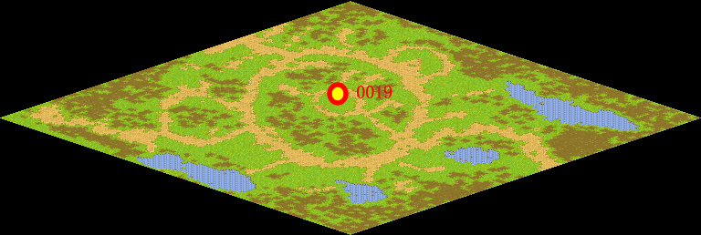
NPC No. | 19
Condition
Dialog | 原来是这么回事。真是一颗被遗弃的星球啊。
Select | 1：完成，2：取消
Result | 1 :关闭对话框 消除Qlog-0114-001 , 2 : 关闭对话框

NPC No. | 8
Condition
Dialog | 冥王星不再是太阳系中的行星了。
Select | 1：确定
Result | 1：关闭对话框

ScriptFile | Qlog-0114-002.scr
 | Q0019-0114-002.scr
 | Q0008-0114-002.scr

